Razón cobertura 100%
Exportador |  |  | Importador
Qsubyacente | 150,000 | USD | Qsubyacente | 150,000 | USD
Días para la venta | 185 |  | Días para la compra | 185
Razón cobertura | 100% |  | Razón cobertura | 100%

$${\text{Q}}_{\text{F}}\text{=}{\text{Q}}_{\text{S}}\text{×}\text{Raz}\text{ó}\text{n} \text{cobertura}$$
Futuro |  |  | Futuro
Activo subyacente | USD |  | Activo subyacente | USD
QFuturos | 150,000 | USD | QFuturos | 150,000 | USD
F0 | $ 3,450 | COP | F0 | $ 3,450 | COP
T | 185 | días | T | 185 | días
Posición para cobertura | Corto |  | Posición para cobertura | Largo

Al vencimiento T = 185 |  |  | Al vencimiento T = 185
ST | $ 3,300 | COP | ST | $ 3,300 | COP
FT | $ 3,350 | COP | FT | $ 3,350 | COP

Ventas al spot | $ 495,000,000 | COP | Compras al spot | -$ 495,000,000 | COP
Compensación corto | $ 15,000,000 | COP | Compensación largo | -$ 15,000,000 | COP
Venta total con cobertura | $ 510,000,000 | COP | Compra total con cobertura | -$ 510,000,000 | COP

Precio con cobertura | $ 3,400.00 | COP | Precio con cobertura | $ 3,400.00 | COP

$${\text{Precio} \text{unit}\text{. }\text{con} \text{cobertura}\text{sin}{\text{costos} }}_{\text{vendedor}} \text{=} \frac{\text{Venta} \text{total} \text{con} \text{cobertura} \text{sin} \text{costos} \text{de} \text{transacci}\text{ó}\text{n} }{{\text{Q}}_{\text{subyacente}}}$$
$${\text{Precio} \text{unit}\text{. }\text{con} \text{cobertura}\text{sin}{\text{costos} }}_{\text{largo}} \text{=} \frac{− \text{Compra} \text{total} \text{con} \text{cobertura} \text{sin} \text{costos} \text{de} \text{transacci}\text{ó}\text{n} }{{\text{Q}}_{\text{subyacente}}}$$

Después de costos de transacción |  |  | Después de costos de transacción
Comisión inicial | $ 1,552,500 | COP | Comisión inicial | $ 1,552,500 | COP
IVA inicial | $ 294,975 | COP | IVA inicial | $ 294,975 | COP
Comisión final | $ 1,507,500 | COP | Comisión final | $ 1,507,500 | COP
IVA final | $ 286,425 | COP | IVA final | $ 286,425 | COP
Total costos transacción | $ 3,641,400 | COP | Total costos transacción | $ 3,641,400 | COP

Venta cobertura con CT | $ 506,358,600 | COP | Venta cobertura con CT | -$ 513,641,400 | COP

Precio cobertura con CT | $ 3,375.72 | COP | Precio cobertura con CT | $ 3,424.28 | COP

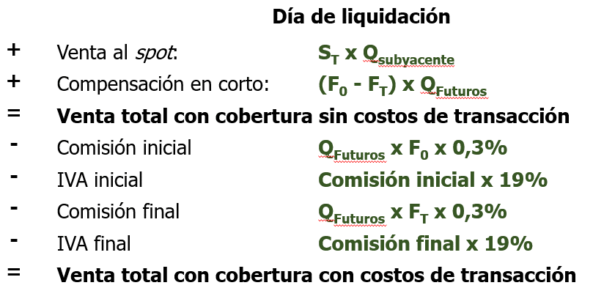
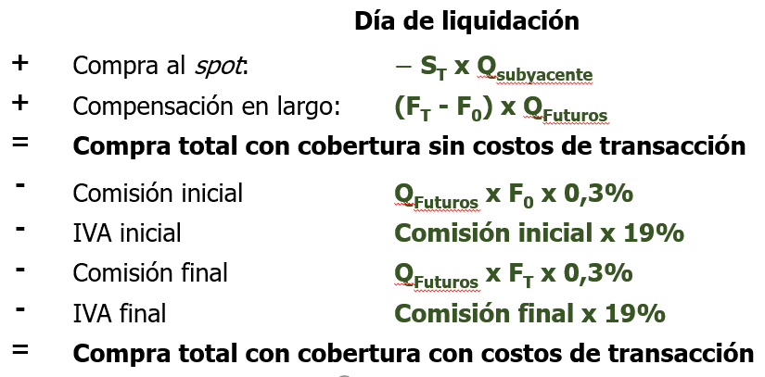

$${\text{Precio} \text{unit}\text{. }\text{con} \text{cobertura}\text{con}{\text{costos} }}_{\text{vendedor}} \text{=} \frac{\text{Venta} \text{total} \text{con} \text{cobertura} \text{con} \text{costos} \text{de} \text{transacci}\text{ó}\text{n} }{{\text{Q}}_{\text{subyacente}}}$$
$${\text{Precio} \text{unit}\text{. }\text{con} \text{cobertura}\text{con}{\text{costos} }}_{\text{largo}} \text{=} \frac{−\text{Compra} \text{total} \text{con} \text{cobertura} \text{con} \text{costos} \text{de} \text{transacci}\text{ó}\text{n} }{{\text{Q}}_{\text{subyacente}}}$$

Cobertura Futuros TRM y TRS
Exportador |  |  | Importador
El día de hoy (agosto), un exportador tiene proyectado vender en la cuarta semana de septiembre 215.000 USD al precio spot. Realiza cobertura solo con futuros TRM con una razón de cobertura lo más aproximada al 100%. |  |  | El día de hoy (agosto), un importador tiene proyectado vender en la cuarta semana de septiembre 215.000 USD al precio spot. Realiza cobertura solo con futuros TRS con una razón de cobertura lo más aproximada al 100%.

Qsubyacente | 215,000 | USD | Qsubyacente | 215,000 | USD

Futuros TRM |  |  | Futuros TRS
Tamaño contrato | 50,000 | USD | Tamaño contrato | 5,000 | USD
Garantía [%] | 5.30% | sobre nominal | Garantía [%] | 5.30% | sobre nominal
Vencimiento | Segundo miércoles |  | Vencimiento | Segundo miércoles
Método liquidación | Financiera |  | Método liquidación | Financiera

Precios futuros TRM (hoy) |  |  | Precios futuros TRS (hoy)
Vencimiento | F0 |  | Vencimiento | F0
N | $ 3,651.00 |  | N | $ 3,654.20
Q | $ 3,670.15 |  | Q | $ 3,671.22
U | $ 3,681.90 |  | U | $ 3,681.51
V | $ 3,698.50 |  | V | $ 3,699.74

$$\text{Raz}\text{ó}\text{n} \text{cobertura}\text{=}\frac{{\text{Q}}_{\text{F}}}{{\text{Q}}_{\text{A}}}$$
Cobertura |  |  | Cobertura
Número de contratos | 4 |  | Número de contratos | 43
QFuturos | 200,000 | USD | QFuturos | 215,000 | USD
Razón de cobertura | 93% |  | Razón de cobertura | 100%
F0 | $ 3,698.50 | COP | F0 | $ 3,699.74 | COP
Posición en futuros | Corto |  | Posición en futuros V | Largo

Al vencimiento |  |  | Al vencimiento
ST | $ 3,420.00 | COP | ST | $ 3,420.00 | COP
FT (Futuro V) | $ 3,415.25 | COP | FT (Futuro V) | $ 3,428.85 | COP

Ventas al spot | $ 735,300,000 | COP | Compras al spot | -$ 735,300,000 | COP
Compensación en corto | $ 56,650,000 | COP | Compensación en largo | -$ 58,241,350 | COP
Venta total con cobertura | $ 791,950,000 | COP | Venta total con cobertura | -$ 793,541,350 | COP

Precio con cobertura | $ 3,683.49 | COP | Precio con cobertura | $ 3,690.89 | COP

Cobertura portafolios
Portafolio de inversión |  |  | Portafolio de inversión
Valor portafolio | $ 2,000,000,000 | COP | Valor portafolio | $ 2,000,000,000 | COP
Beta portafolio | 1.2 |  | Beta portafolio | 1.2

Futuro COS |  |  | Futuro COS
Tamaño contrato | $ 2,500 |  | Tamaño contrato | $ 2,500
Garantía [%] | 6.40% | sobre nominal | Garantía [%] | 6.40% | sobre nominal
F0 | 1,131.00 |  | F0 | 1,131.00

$${\text{V}}_{\text{F}}\text{=}{\text{F}}_{\text{0}}\text{×}\text{Tama}\text{ñ}\text{o} \text{contrato}$$
$${\text{N}}^{\text{∗}} \text{=} \text{β}\frac{{\text{V}}_{\text{A}}}{{\text{V}}_{\text{F}}}$$
$${\text{N}}^{\text{∗}} \text{=} \text{(}\text{β} \text{−} {\text{β}}^{\text{∗}}\text{)}\frac{{\text{V}}_{\text{A}}}{{\text{V}}_{\text{F}}}$$
Cobertura (βobjetivo = 0) |  |  | Cobertura (βobjetivo = 0,5)
VF | $ 2,827,500 | $/contrato | βobjetivo | 0.5
N* | 848.80636605 |  | VF | $ 2,827,500 | $/contrato
N* | 849 | contratos | N* | 495.13704686
Posición | Corto |  | N* | 495 | contratos
 |  |  | Posición | Corto
Al vencimiento
FT | 1,100.05 |  | Al vencimiento
$$\text{Comp}\text{.=}\left({\text{F}}_{\text{0}}\text{−}{\text{F}}_{\text{T}}\right)\text{×}{\text{N}}^{\text{∗}}\text{×}\text{Tama}\text{ñ}\text{o} \text{contrato}$$
Compensación | $ 65,691,375 |  | FT | 1,100.05
 |  |  | Compensación | $ 38,300,625

